DEPARTAMENTO
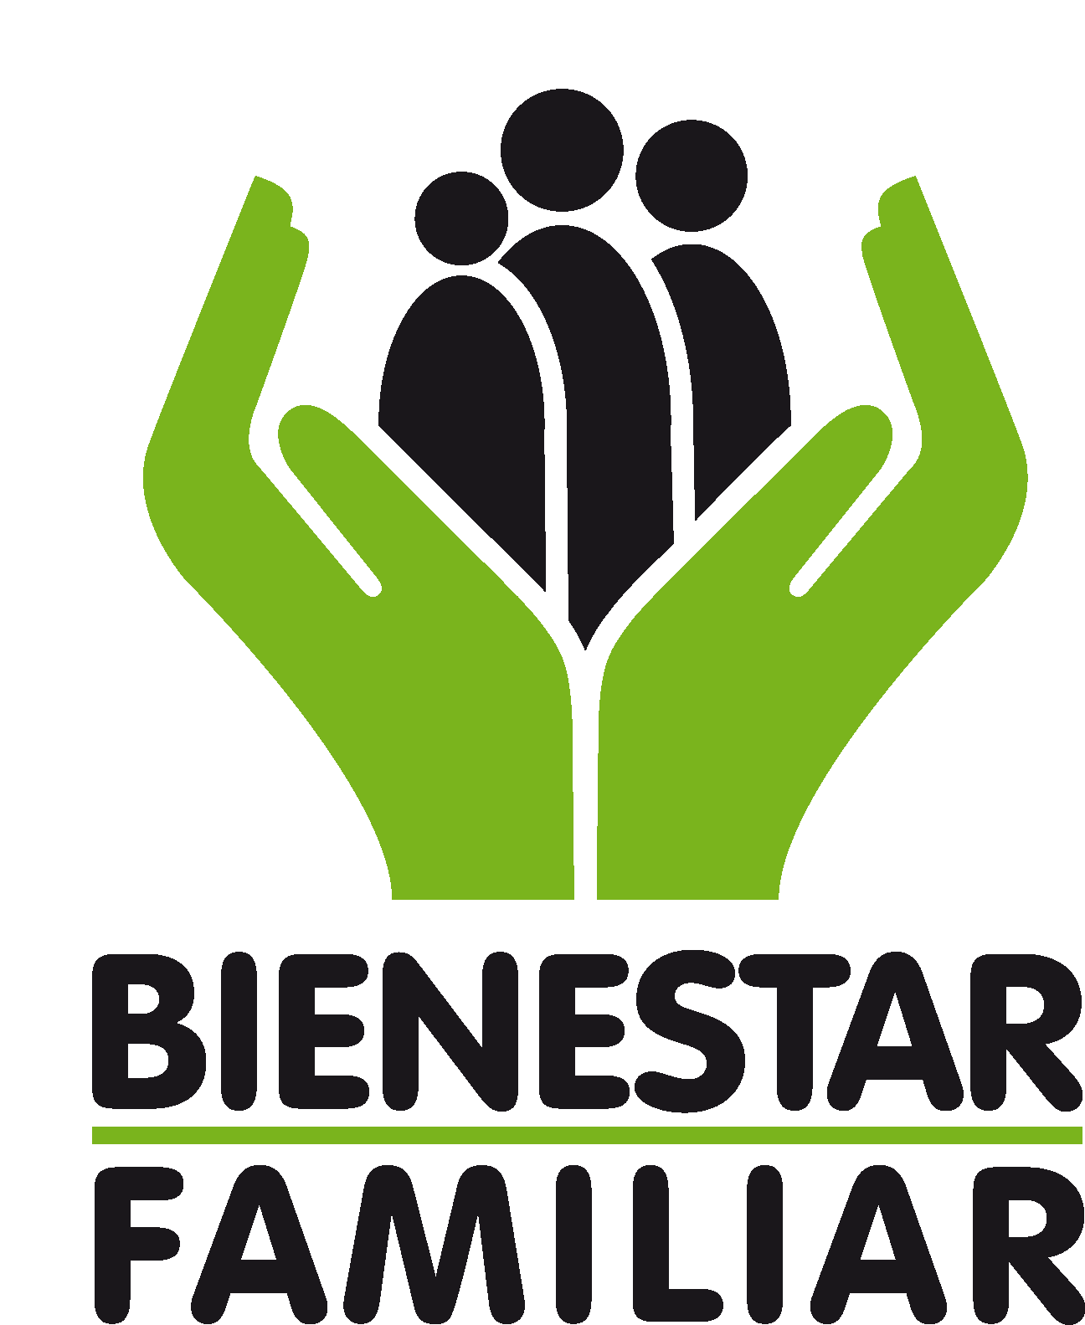 |  |  |  |  |  |  |  | F4.MO5.PP | 2018-09-21
 |  | PROCESO
 |  | PROMOCION Y PREVENCION |  |  |  |  |  | Versión 2 | Pagina 1 de 1
 |  | Estrategia de Atención Integral para niñas, niños y adolescentes. Énfasis en Prevención del Embarazo en la Adolescencia 2015 - 2024 |  |  |  |  |  | Clasificación de la información Pública
DIRECTORIO EQUIPO DE GOBIERNO
OBJETIVO: IDENTIFICAR A LOS FUNCIONARIOS Y PROFESIONALES QUE HACEN PARTE DE LAS INSTITUCIONES DEPARTAMENTALES, CON EL FIN DE FACILITAR EL ENLACE, ARTICULACION Y APROPIACION TERRITORIAL PARA EL DESPLIEGUE DE LA ESTRATEGIA.
DEPARTAMENTO: |  | FECHA:
No. | NOMBRES Y APELLIDOS DEL ACTOR INSTITUCIONAL | Partido Político (para gobernadores y alcaldes) | CARGO | PROFESION | DEPENDENCIA | DIRECCION OFICINA | TELEFONO DE CONTACTO | CORREO ELECTRONICO | GRADO DE RESPONSABILIDAD FRENTE A LA IMPLEMENTACION ESTRATEGIA

 |  |  |  |  |  |  |  |  | ALTO | MEDIO | BAJO
1
2
3
4
5
6
7
8
9
10
11
12
13
14
15
16
17
18
19
20
21
22
23
24

Antes de imprimir este documento… piense en el medio ambiente! Cualquier copia impresa de este documento se considera como COPIA NO CONTROLADA. LOS DATOS PROPORCIONADOS SERÁN TRATADOS DE ACUERDO A LA POLÍTICA DE TRATAMIENTO DE DATOS PERSONALES DEL ICBF Y A LA LEY 1581 DE 2012

